关系图
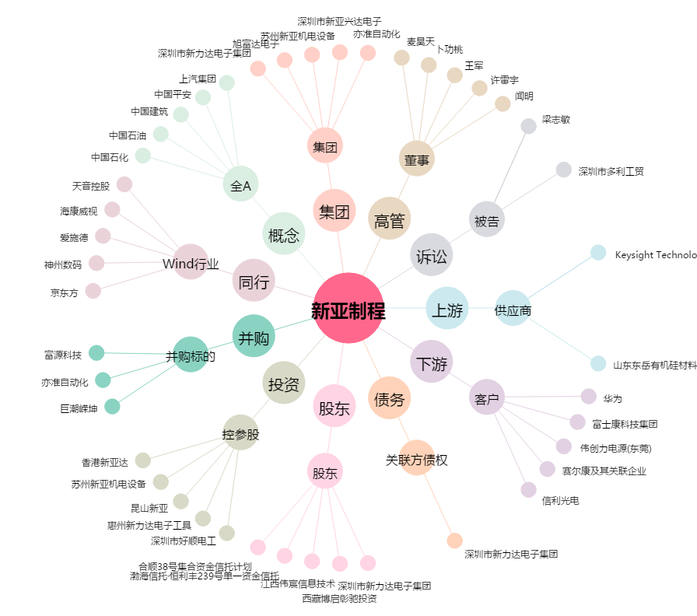
新亚制程[002388.SZ] - 关系概览图

